C IV - LZ2020 SH, Teil 7

Statistisches Amt
für Hamburg und Schleswig-Holstein

 | STATISTISCHE BERICHTE
 | Kennziffer: C IV - LZ 2020 SH, Teil 7 Betriebsverhältnisse

 | Betriebsverhältnisse in den
 | landwirtschaftlichen Betrieben
 | Schleswig-Holsteins 2020

 | endgültiges Ergebnis der Landwirtschaftszählung

 | Herausgegeben am: 9. Januar 2023

Abb. 1 Regionale Einheiten
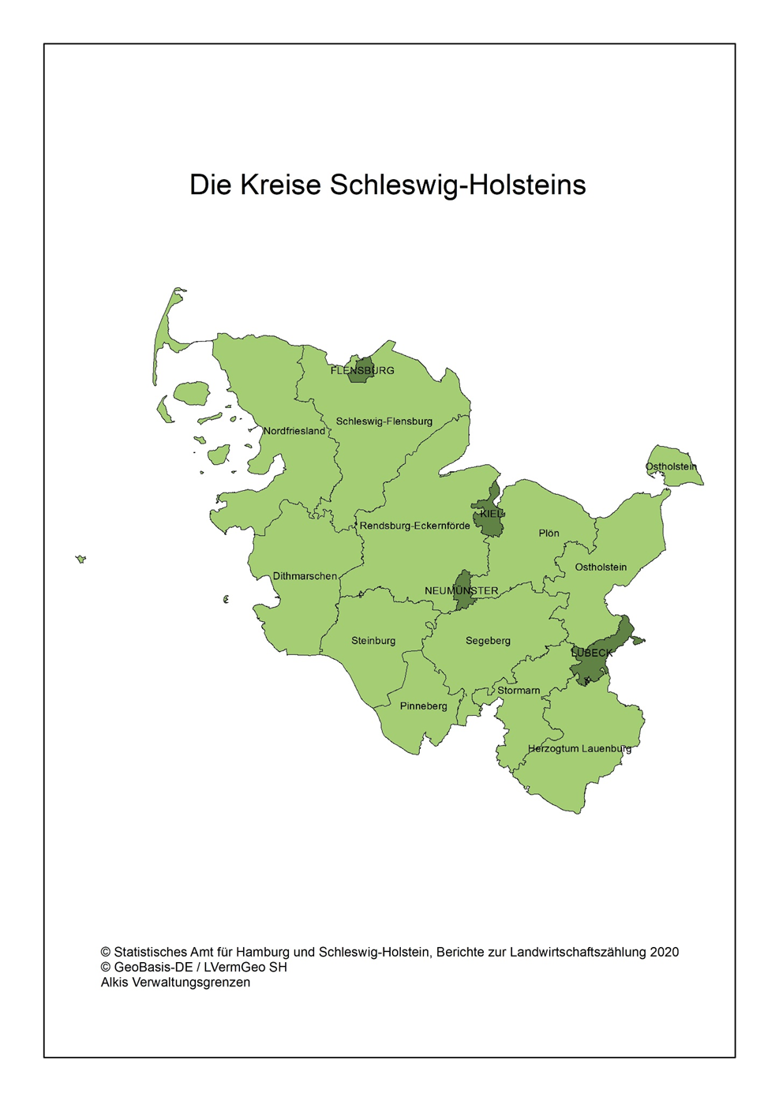
Abb. 1 Regionale Einheiten - Die Kreise Schleswig-Holsteins

Abb. 2
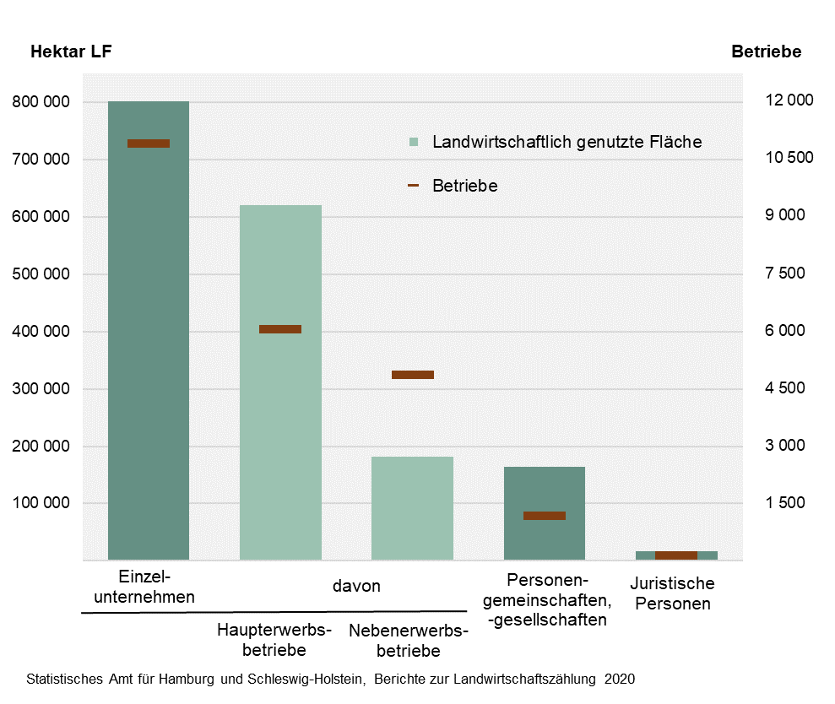
Abb. 2 Landwirtschaftliche Betriebe und landwirtschaftlich genutzte Fläche (LF) nach Rechtsformen in Schleswig-Holstein 2020
– Hektar LF und Anzahl der Betriebe –

Abb. 3
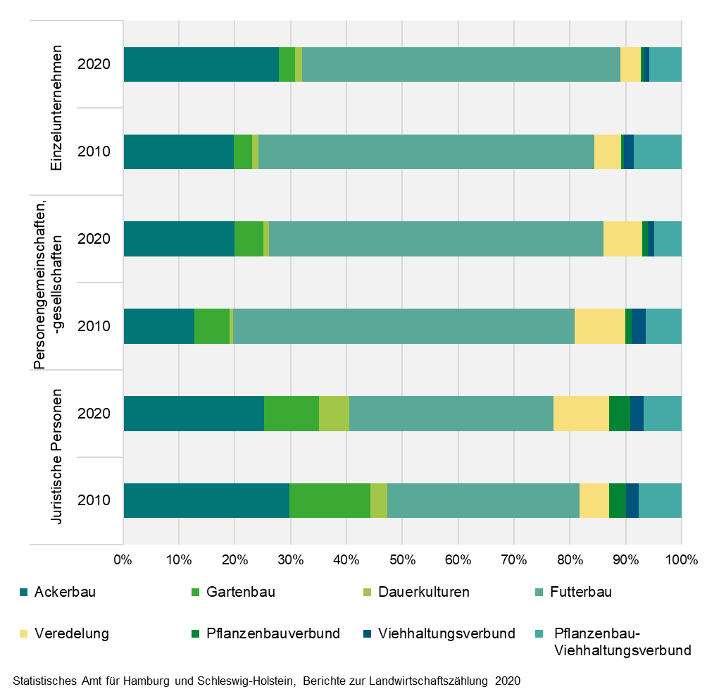
Abb. 3 Betriebswirtschaftliche Ausrichtung landwirtschaftlicher Betriebe nach Rechtsformen in Schleswig-Holstein 2010 und 2020
- in Prozent-

Abb. 4
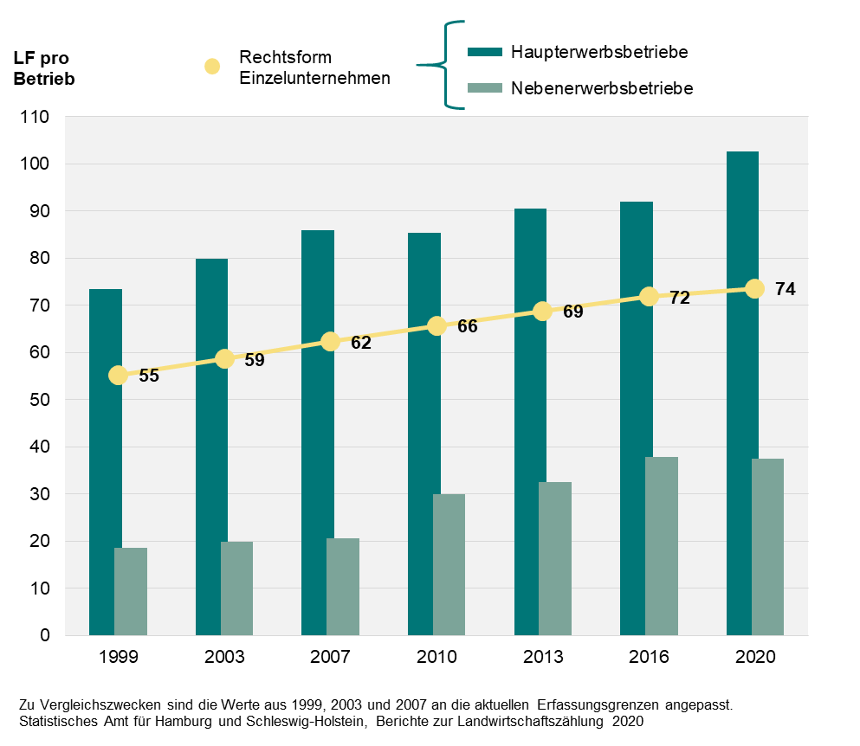
Abb. 4 Durchschnittlich verfügbare landwirtschaftlich genutzte Fläche (LF) je landwirtschaftlichem Betrieb der Rechtsform Einzelunternehmen nach sozialökonomischen Betriebstypen in Schleswig-Holstein zwischen 1999 und 2020
– in Hektar –

